Sheet1
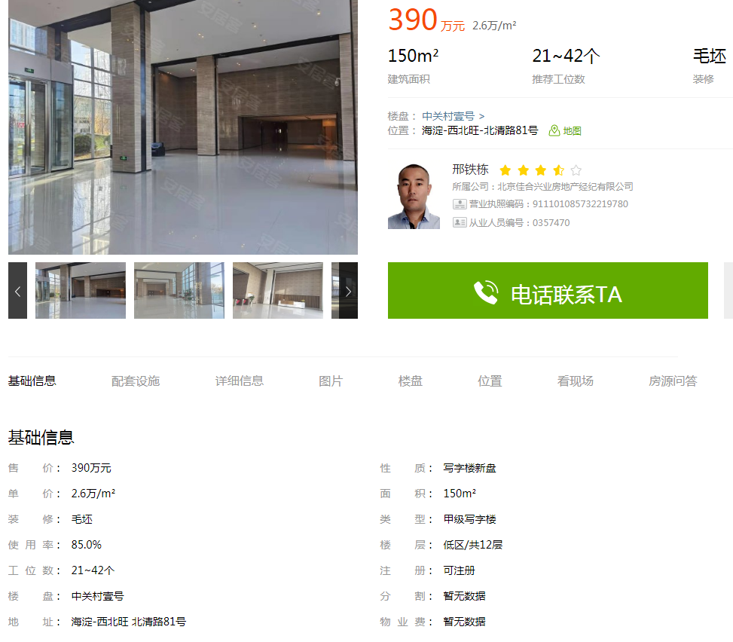

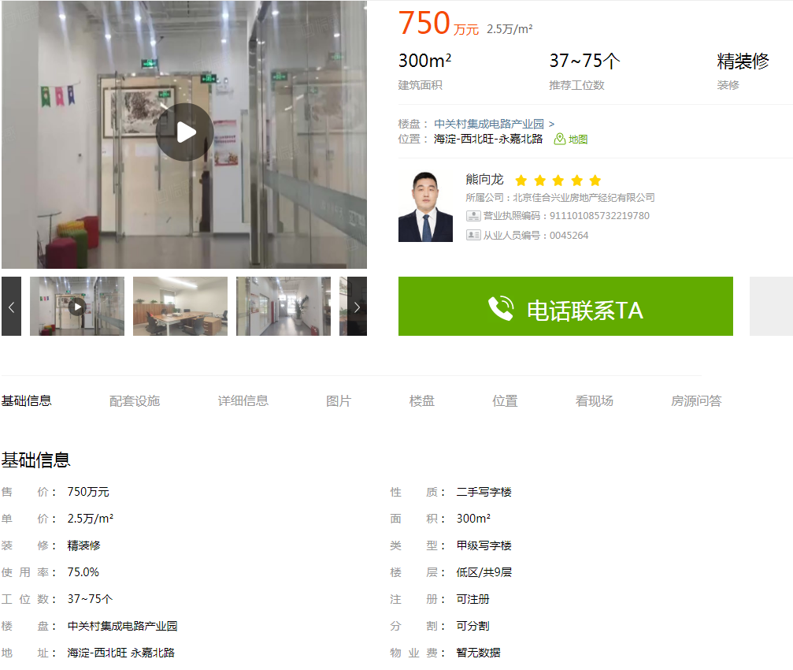

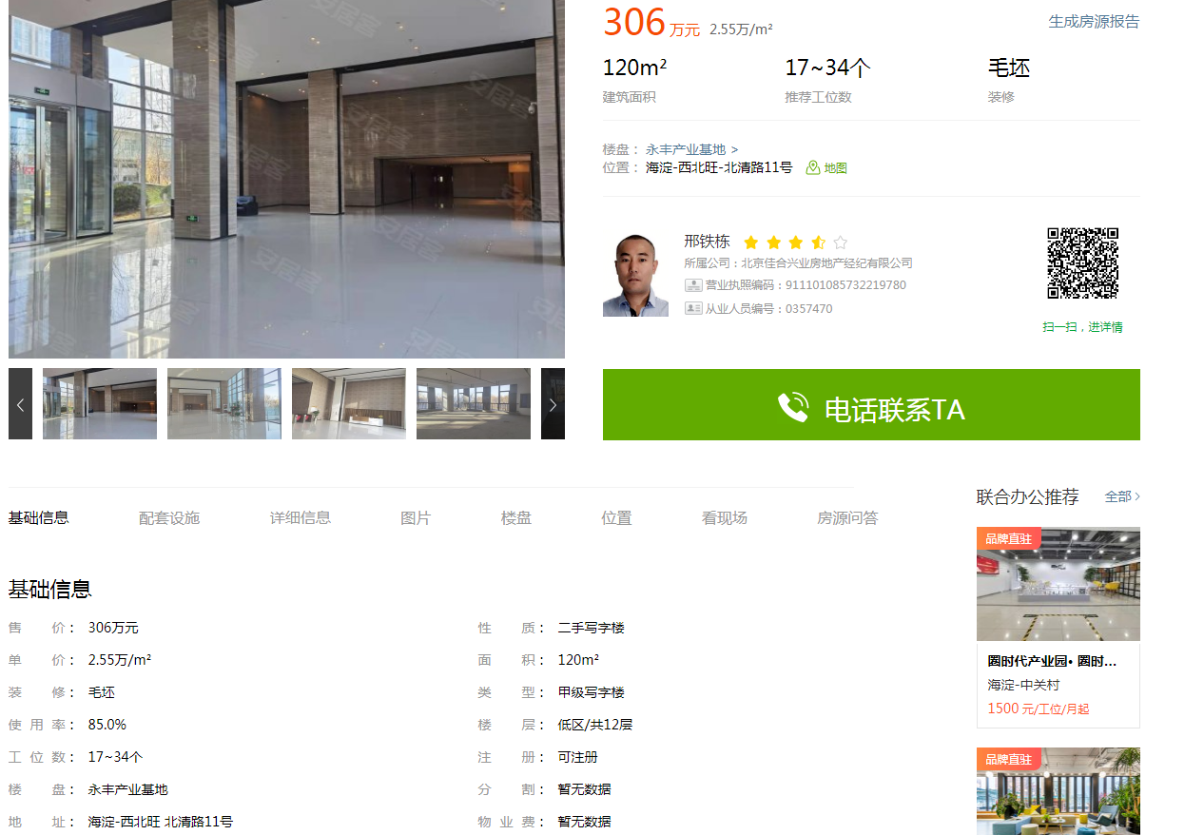

中关村壹号 | 150 | 26000 | 毛坯
中关村集成电路产业园 | 300 | 25000 | 精装
永丰 | 120 | 25500 | 精装

